Ejemplo 1
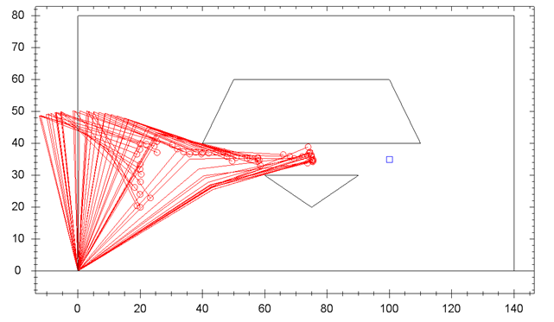
Corrida | Particulas | Epsilon | MI | Tiempo (seg) | Distancia promedio por etapas | distancia final ee - obj.
1 | 25 | 0.1 | 25 | 89 | n/a | n/a
2 | 25 | 0.1 | 25 | 90 | n/a | n/a
3 | 25 | 0.1 | 25 | 87 | n/a | n/a
4 | 25 | 0.1 | 50 | 92 | n/a | n/a
5 | 25 | 0.1 | 50 | 90 | n/a | n/a
6 | 25 | 0.1 | 50 | 90 | n/a | n/a
7 | 25 | 0.001 | 25 | 95 | n/a | n/a
8 | 25 | 0.001 | 25 | 97 | n/a | n/a
9 | 25 | 0.001 | 25 | 95 | n/a | n/a
10 | 25 | 0.001 | 50 | 98 | n/a | n/a
11 | 25 | 0.001 | 50 | 97 | n/a | n/a
12 | 25 | 0.001 | 50 | 97 | n/a | n/a
13 | 10 | 0.1 | 25 | 39 | n/a | n/a | ee - obj. (pixeles)
14 | 10 | 0.1 | 25 | 34 | n/a | n/a | 80
15 | 10 | 0.1 | 25 | 35 | n/a | n/a
16 | 10 | 0.1 | 50 | 36 | n/a | n/a
17 | 10 | 0.1 | 50 | 36 | n/a | n/a
18 | 10 | 0.1 | 50 | 35 | n/a | n/a
19 | 10 | 0.001 | 25 | 39 | n/a | n/a
20 | 10 | 0.001 | 25 | 39 | n/a | n/a
21 | 10 | 0.001 | 25 | 38 | n/a | n/a
22 | 10 | 0.001 | 50 | 40 | n/a | n/a
23 | 10 | 0.001 | 50 | 39 | n/a | n/a
24 | 10 | 0.001 | 50 | 39 | n/a | n/a

Corrida | Particulas | Epsilon | MI | Tiempo (seg) | Distancia promedio por etapas | distancia final ee - obj.
 | 25 | 0.1 | 25 | 88.666666667 | n/a | n/a
 | 25 | 0.1 | 50 | 90.666666667 | n/a | n/a
 | 25 | 0.001 | 25 | 95.666666667 | n/a | n/a
 | 25 | 0.001 | 50 | 97.333333333 | n/a | n/a
 | 10 | 0.1 | 25 | 36 | n/a | n/a
 | 10 | 0.1 | 50 | 35.666666667 | n/a | n/a
 | 10 | 0.001 | 25 | 38.666666667 | n/a | n/a
 | 10 | 0.001 | 50 | 39.333333333 | n/a | n/a

Ejemplo 2
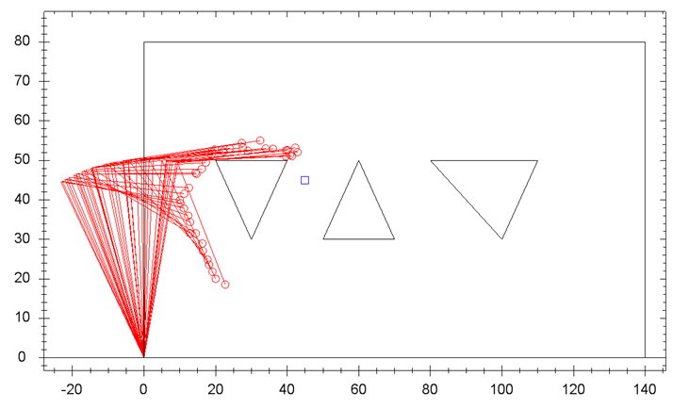
Corrida | Particulas | Epsilon | MI | Tiempo (seg) | Distancia promedio por etapas | distancia final ee - obj.
1 | 25 | 0.1 | 25 | 38 | n/a | n/a
2 | 25 | 0.1 | 25 | 37 | n/a | n/a
3 | 25 | 0.1 | 25 | 39 | n/a | n/a
4 | 25 | 0.1 | 50 | 37 | n/a | n/a
5 | 25 | 0.1 | 50 | 37 | n/a | n/a
6 | 25 | 0.1 | 50 | 39 | n/a | n/a
7 | 25 | 0.001 | 25 | 48 | n/a | n/a
8 | 25 | 0.001 | 25 | 45 | n/a | n/a
9 | 25 | 0.001 | 25 | 45 | n/a | n/a
10 | 25 | 0.001 | 50 | 45 | n/a | n/a
11 | 25 | 0.001 | 50 | 46 | n/a | n/a
12 | 25 | 0.001 | 50 | 46 | n/a | n/a
13 | 10 | 0.1 | 25 | 17 | n/a | n/a | ee - obj. (pixeles)
14 | 10 | 0.1 | 25 | 15 | n/a | n/a | 45
15 | 10 | 0.1 | 25 | 16 | n/a | n/a
16 | 10 | 0.1 | 50 | 15 | n/a | n/a
17 | 10 | 0.1 | 50 | 16 | n/a | n/a
18 | 10 | 0.1 | 50 | 16 | n/a | n/a
19 | 10 | 0.001 | 25 | 18 | n/a | n/a
20 | 10 | 0.001 | 25 | 19 | n/a | n/a
21 | 10 | 0.001 | 25 | 19 | n/a | n/a
22 | 10 | 0.001 | 50 | 18 | n/a | n/a
23 | 10 | 0.001 | 50 | 18 | n/a | n/a
24 | 10 | 0.001 | 50 | 18 | n/a | n/a

Corrida | Particulas | Epsilon | MI | Tiempo (seg) | Distancia promedio por etapas | distancia final ee - obj.
 | 25 | 0.1 | 25 | 38 | n/a | n/a
 | 25 | 0.1 | 50 | 37.666666667 | n/a | n/a
 | 25 | 0.001 | 25 | 46 | n/a | n/a
 | 25 | 0.001 | 50 | 45.666666667 | n/a | n/a
 | 10 | 0.1 | 25 | 16 | n/a | n/a
 | 10 | 0.1 | 50 | 15.666666667 | n/a | n/a
 | 10 | 0.001 | 25 | 18.666666667 | n/a | n/a
 | 10 | 0.001 | 50 | 18 | n/a | n/a

Ejemplo 3
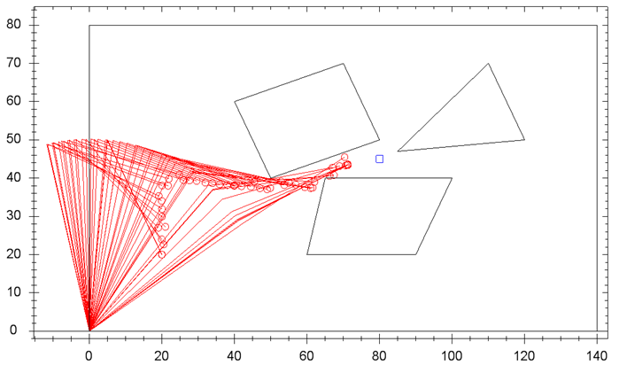
Corrida | Particulas | Epsilon | MI | Tiempo (seg) | Distancia promedio por etapas | distancia final ee - obj.
1 | 25 | 0.1 | 25 | 75 | n/a | n/a
2 | 25 | 0.1 | 25 | 77 | n/a | n/a
3 | 25 | 0.1 | 25 | 70 | n/a | n/a
4 | 25 | 0.1 | 50 | 69 | n/a | n/a
5 | 25 | 0.1 | 50 | 72 | n/a | n/a
6 | 25 | 0.1 | 50 | 72 | n/a | n/a
7 | 25 | 0.001 | 25 | 86 | n/a | n/a
8 | 25 | 0.001 | 25 | 86 | n/a | n/a
9 | 25 | 0.001 | 25 | 84 | n/a | n/a
10 | 25 | 0.001 | 50 | 85 | n/a | n/a
11 | 25 | 0.001 | 50 | 85 | n/a | n/a
12 | 25 | 0.001 | 50 | 84 | n/a | n/a
13 | 10 | 0.1 | 25 | 32 | n/a | n/a | ee - obj. (pixeles)
14 | 10 | 0.1 | 25 | 32 | n/a | n/a | 61
15 | 10 | 0.1 | 25 | 32 | n/a | n/a
16 | 10 | 0.1 | 50 | 33 | n/a | n/a
17 | 10 | 0.1 | 50 | 32 | n/a | n/a
18 | 10 | 0.1 | 50 | 31 | n/a | n/a
19 | 10 | 0.001 | 25 | 35 | n/a | n/a
20 | 10 | 0.001 | 25 | 36 | n/a | n/a
21 | 10 | 0.001 | 25 | 35 | n/a | n/a
22 | 10 | 0.001 | 50 | 35 | n/a | n/a
23 | 10 | 0.001 | 50 | 35 | n/a | n/a
24 | 10 | 0.001 | 50 | 35 | n/a | n/a

Corrida | Particulas | Epsilon | MI | Tiempo (seg) | Distancia promedio por etapas | distancia final ee - obj.
 | 25 | 0.1 | 25 | 74 | n/a | n/a
 | 25 | 0.1 | 50 | 71 | n/a | n/a
 | 25 | 0.001 | 25 | 85.333333333 | n/a | n/a
 | 25 | 0.001 | 50 | 84.666666667 | n/a | n/a
 | 10 | 0.1 | 25 | 32 | n/a | n/a
 | 10 | 0.1 | 50 | 32 | n/a | n/a
 | 10 | 0.001 | 25 | 35.333333333 | n/a | n/a
 | 10 | 0.001 | 50 | 35 | n/a | n/a

Ejemplo 4
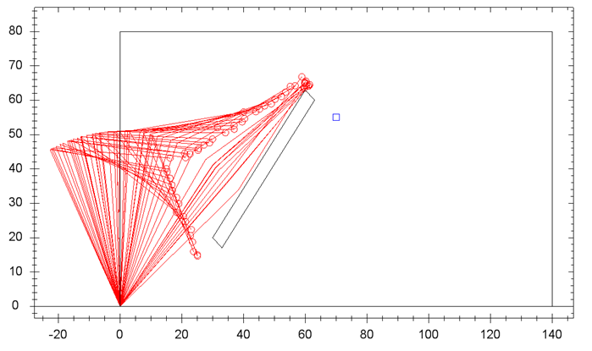
Corrida | Particulas | Epsilon | MI | Tiempo (seg) | Distancia promedio por etapas | distancia final ee - obj.
1 | 25 | 0.1 | 25 | 56 | n/a | n/a
2 | 25 | 0.1 | 25 | 56 | n/a | n/a
3 | 25 | 0.1 | 25 | 57 | n/a | n/a
4 | 25 | 0.1 | 50 | 55 | n/a | n/a
5 | 25 | 0.1 | 50 | 56 | n/a | n/a
6 | 25 | 0.1 | 50 | 55 | n/a | n/a
7 | 25 | 0.001 | 25 | 64 | n/a | n/a
8 | 25 | 0.001 | 25 | 63 | n/a | n/a
9 | 25 | 0.001 | 25 | 64 | n/a | n/a
10 | 25 | 0.001 | 50 | 65 | n/a | n/a
11 | 25 | 0.001 | 50 | 64 | n/a | n/a
12 | 25 | 0.001 | 50 | 64 | n/a | n/a
13 | 10 | 0.1 | 25 | 25 | n/a | n/a | ee - obj. (pixeles)
14 | 10 | 0.1 | 25 | 23 | n/a | n/a | 66
15 | 10 | 0.1 | 25 | 22 | n/a | n/a
16 | 10 | 0.1 | 50 | 23 | n/a | n/a
17 | 10 | 0.1 | 50 | 24 | n/a | n/a
18 | 10 | 0.1 | 50 | 23 | n/a | n/a
19 | 10 | 0.001 | 25 | 27 | n/a | n/a
20 | 10 | 0.001 | 25 | 27 | n/a | n/a
21 | 10 | 0.001 | 25 | 25 | n/a | n/a
22 | 10 | 0.001 | 50 | 27 | n/a | n/a
23 | 10 | 0.001 | 50 | 27 | n/a | n/a
24 | 10 | 0.001 | 50 | 26 | n/a | n/a

Corrida | Particulas | Epsilon | MI | Tiempo (seg) | Distancia promedio por etapas | distancia final ee - obj.
 | 25 | 0.1 | 25 | 56.333333333 | n/a | n/a
 | 25 | 0.1 | 50 | 55.333333333 | n/a | n/a
 | 25 | 0.001 | 25 | 63.666666667 | n/a | n/a
 | 25 | 0.001 | 50 | 64.333333333 | n/a | n/a
 | 10 | 0.1 | 25 | 23.333333333 | n/a | n/a
 | 10 | 0.1 | 50 | 23.333333333 | n/a | n/a
 | 10 | 0.001 | 25 | 26.333333333 | n/a | n/a
 | 10 | 0.001 | 50 | 26.666666667 | n/a | n/a

Ejemplo 5
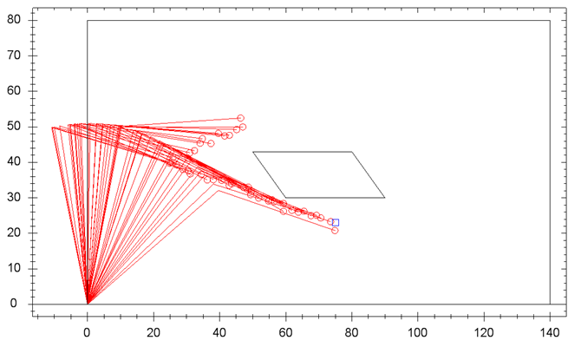
Corrida | Particulas | Epsilon | MI | Tiempo (seg) | Distancia promedio por etapas | distancia final ee - obj.
1 | 25 | 0.1 | 25 | 32 | 0.44 | 1.14
2 | 25 | 0.1 | 25 | 35 | 0.61 | 0.85
3 | 25 | 0.1 | 25 | 36 | 0.77 | 1.33
4 | 25 | 0.1 | 50 | 36 | 0.72 | 0.54
5 | 25 | 0.1 | 50 | 38 | 0.82 | 1.07
6 | 25 | 0.1 | 50 | 36 | 0.73 | 1.4
7 | 25 | 0.001 | 25 | 46 | 1.25 | 0.36
8 | 25 | 0.001 | 25 | 45 | 1.25 | 4.13
9 | 25 | 0.001 | 25 | 45 | 1.19 | 2.59
10 | 25 | 0.001 | 50 | 45 | 1.01 | 0.96
11 | 25 | 0.001 | 50 | 45 | 1.09 | 1.62
12 | 25 | 0.001 | 50 | 45 | 1.1 | 1.19
13 | 10 | 0.1 | 25 | 16 | 0.8 | 1.81 | ee - obj. (pixeles)
14 | 10 | 0.1 | 25 | 16 | 0.96 | 2.89 | 52
15 | 10 | 0.1 | 25 | 16 | 0.94 | 1.29
16 | 10 | 0.1 | 50 | 15 | 0.71 | 0.16
17 | 10 | 0.1 | 50 | 15 | 0.66 | 1.35
18 | 10 | 0.1 | 50 | 16 | 0.72 | 1.21
19 | 10 | 0.001 | 25 | 19 | 1.26 | 2.58
20 | 10 | 0.001 | 25 | 19 | 0.99 | 1.57
21 | 10 | 0.001 | 25 | 18 | 1.13 | 0.54
22 | 10 | 0.001 | 50 | 19 | 1.25 | 0.64
23 | 10 | 0.001 | 50 | 18 | 1.06 | 0.67
24 | 10 | 0.001 | 50 | 18 | 1.12 | 0.73

Corrida | Particulas | Epsilon | MI | Tiempo (seg) | Distancia promedio por etapas | distancia final ee - obj.
 | 25 | 0.1 | 25 | 34.333333333 | 0.60666666667 | 1.1066666667
 | 25 | 0.1 | 50 | 36.666666667 | 0.75666666667 | 1.0033333333
 | 25 | 0.001 | 25 | 45.333333333 | 1.23 | 2.36
 | 25 | 0.001 | 50 | 45 | 1.0666666667 | 1.2566666667
 | 10 | 0.1 | 25 | 16 | 0.9 | 1.9966666667
 | 10 | 0.1 | 50 | 15.333333333 | 0.69666666667 | 0.90666666667
 | 10 | 0.001 | 25 | 18.666666667 | 1.1266666667 | 1.5633333333
 | 10 | 0.001 | 50 | 18.333333333 | 1.1433333333 | 0.68

Ejemplo 6
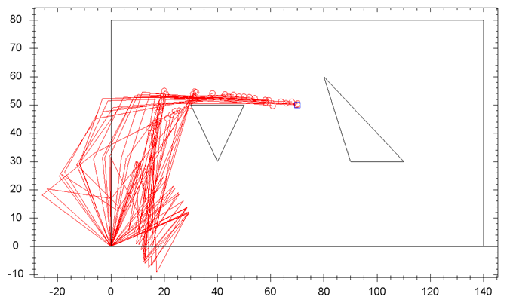
Corrida | Particulas | Epsilon | MI | Tiempo (seg) | Distancia promedio por etapas | distancia final ee - obj.
1 | 25 | 0.1 | 25 | 50 | 0.9 | 0.45
2 | 25 | 0.1 | 25 | 53 | 1.46 | 1.69
3 | 25 | 0.1 | 25 | 45 | 0.74 | 0.74
4 | 25 | 0.1 | 50 | 55 | 1.4 | 0.89
5 | 25 | 0.1 | 50 | 53 | 1.27 | 0.12
6 | 25 | 0.1 | 50 | 54 | 1.13 | 0.86
7 | 25 | 0.001 | 25 | 70 | 1.33 | 2.85
8 | 25 | 0.001 | 25 | 64 | 1.78 | 0.36
9 | 25 | 0.001 | 25 | 63 | 1.65 | 1.91
10 | 25 | 0.001 | 50 | 69 | 1.26 | 0.71
11 | 25 | 0.001 | 50 | 67 | 1.5 | 1
12 | 25 | 0.001 | 50 | 64 | 1.45 | 0.24
13 | 10 | 0.1 | 25 | 24 | 0.88 | 1.92 | ee - obj. (pixeles)
14 | 10 | 0.1 | 25 | 28 | 3.22 | 1.39 | 60
15 | 10 | 0.1 | 25 | 24 | 1.93 | 0.35
16 | 10 | 0.1 | 50 | 26 | 4.2 | 0.72
17 | 10 | 0.1 | 50 | 26 | 3.42 | 0.4
18 | 10 | 0.1 | 50 | 24 | 2.9 | 0.63
19 | 10 | 0.001 | 25 | 26 | 3.39 | 0.42
20 | 10 | 0.001 | 25 | 25 | 6.43 | 1.32
21 | 10 | 0.001 | 25 | 26 | 1.32 | 1.35
22 | 10 | 0.001 | 50 | 30 | 1.85 | 1.78
23 | 10 | 0.001 | 50 | 26 | 3.77 | 1.91
24 | 10 | 0.001 | 50 | 28 | 2.16 | 1.17

Corrida | Particulas | Epsilon | MI | Tiempo (seg) | Distancia promedio por etapas | distancia final ee - obj.
 | 25 | 0.1 | 25 | 49.333333333 | 1.0333333333 | 0.96
 | 25 | 0.1 | 50 | 54 | 1.2666666667 | 0.62333333333
 | 25 | 0.001 | 25 | 65.666666667 | 1.5866666667 | 1.7066666667
 | 25 | 0.001 | 50 | 66.666666667 | 1.4033333333 | 0.65
 | 10 | 0.1 | 25 | 25.333333333 | 2.01 | 1.22
 | 10 | 0.1 | 50 | 25.333333333 | 3.5066666667 | 0.58333333333
 | 10 | 0.001 | 25 | 25.666666667 | 3.7133333333 | 1.03
 | 10 | 0.001 | 50 | 28 | 2.5933333333 | 1.62

Ejemplo 7
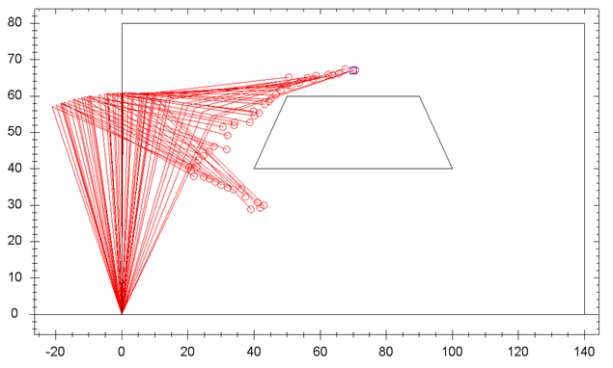
Corrida | Particulas | Epsilon | MI | Tiempo (seg) | Distancia promedio por etapas | distancia final ee - obj.
1 | 25 | 0.1 | 25 | 45 | 0.82 | 1.45
2 | 25 | 0.1 | 25 | 44 | 0.71 | 0.95
3 | 25 | 0.1 | 25 | 44 | 0.89 | 1.22
4 | 25 | 0.1 | 50 | 44 | 0.61 | 1.46
5 | 25 | 0.1 | 50 | 40 | 0.63 | 1.54
6 | 25 | 0.1 | 50 | 46 | 0.91 | 0.09
7 | 25 | 0.001 | 25 | 53 | 1.23 | 1.09
8 | 25 | 0.001 | 25 | 53 | 1.24 | 0.92
9 | 25 | 0.001 | 25 | 53 | 1.04 | 1.51
10 | 25 | 0.001 | 50 | 52 | 1.54 | 1.32
11 | 25 | 0.001 | 50 | 52 | 1.07 | 0.6
12 | 25 | 0.001 | 50 | 52 | 1.32 | 0.98
13 | 10 | 0.1 | 25 | 19 | 1.06 | 1.04 | ee - obj. (pixeles)
14 | 10 | 0.1 | 25 | 17 | 0.79 | 1.83 | 58
15 | 10 | 0.1 | 25 | 19 | 1.04 | 1.3
16 | 10 | 0.1 | 50 | 19 | 1 | 0.42
17 | 10 | 0.1 | 50 | 18 | 1.07 | 1.31
18 | 10 | 0.1 | 50 | 18 | 1.15 | 1.46
19 | 10 | 0.001 | 25 | 22 | 1.25 | 0.67
20 | 10 | 0.001 | 25 | 22 | 1.31 | 1.56
21 | 10 | 0.001 | 25 | 22 | 1.26 | 0.82
22 | 10 | 0.001 | 50 | 22 | 1.2 | 1.11
23 | 10 | 0.001 | 50 | 22 | 1.38 | 1.98
24 | 10 | 0.001 | 50 | 22 | 1.31 | 1.2

Corrida | Particulas | Epsilon | MI | Tiempo (seg) | Distancia promedio por etapas | distancia final ee - obj.
 | 25 | 0.1 | 25 | 44.333333333 | 0.80666666667 | 1.2066666667
 | 25 | 0.1 | 50 | 43.333333333 | 0.71666666667 | 1.03
 | 25 | 0.001 | 25 | 53 | 1.17 | 1.1733333333
 | 25 | 0.001 | 50 | 52 | 1.31 | 0.96666666667
 | 10 | 0.1 | 25 | 18.333333333 | 0.96333333333 | 1.39
 | 10 | 0.1 | 50 | 18.333333333 | 1.0733333333 | 1.0633333333
 | 10 | 0.001 | 25 | 22 | 1.2733333333 | 1.0166666667
 | 10 | 0.001 | 50 | 22 | 1.2966666667 | 1.43

